Sheet1
ФРАНШИЗА |  |  |  |  | Дата: | 2025-08-12
Покупатель: | Михаил
Продавец: Адр.: WhatsApp.: Контакт: Email: | ИП Маньков г.Владивосток. +7 964 931 3480 (Rus) +66 80 707 3842 (Thai) Маньков А.Г. smuziarnya@bestthaifruits.com
INFO. of FOOD TRAILER
Рисунок |  | Элемент | Спецификация | QTY. | Цена | Итого
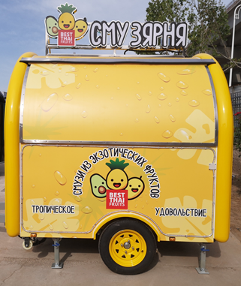 |  | BEST THAI FRUITS СМУЗЯРНЯ WB-220W Food trailer | Размеры корпуса: 2200*2000*2000 мм Общие размеры: 3300*2000*2400 мм С номером шасси VIN 1 ось с 2 колесами | 1 | 846000.00 ₽ | 846000.00 ₽
TOTAL AMOUNT |  |  |  |  |  | 846000.00 ₽
Окончательная сумма контракта составляет EXW 846 000 руб; Депозит составляет 423 000 руб (наличными); Окончательный платеж составляет 423 000 руб; Получение фуд-трейлера Покупателем на СВХ г. Уссурийск.
INFO. of EQUIPMENT
 |  | UC Морозильник | Размер: 1200*600*650 мм Режим прямого охлаждения Емкость: 165 л Компрессор: WANSHENG-QD91H Хладагент: R134a Вес: 42 кг Мощность: 205 Вт Напряжение: 220 В | 1 | Включительно
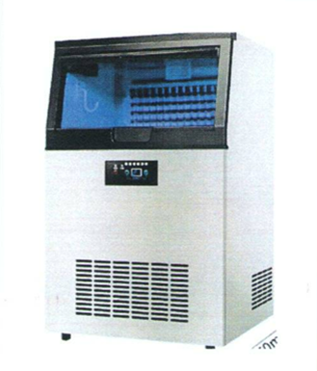 |  | Ледогенератор 80 | Размер: 480*450*780 мм Режим воздушного охлаждения Водопроводная вода или вода в бутылках Мощность:80 кг/24 часа Компрессор WANBAO Хладоген: R290 Вес: 21 кг Мощность: 300 Вт Напряжение: 220В | 1 | Включительно
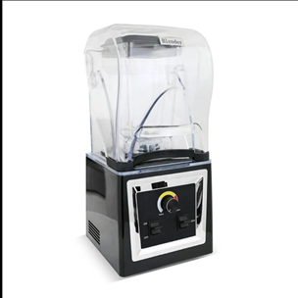 |  | Commercial Health Blender Коммерческий блендер для здоровья | Размер: 285*285*545 mm Емкость: 2.0L Термостойкость чашки: -40℃-120℃ Частота: 50Hz-60Hz Макс. мощность нагрузки: 1900W Макс. защита от перегрузки по току: 15A Voltage:220V-240V Макс. защита от перегрева: 130℃ | 2 | Включительно
 |  | Стикер | Полное покрытие | 1 | Включительно
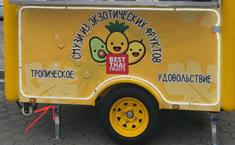 |  | Led light | Под окном обслуживания Холодный белый цвет | 1 | Включительно
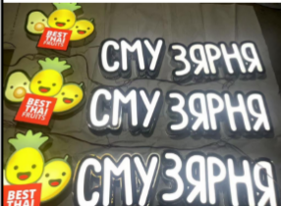 |  | Logo sign | Индивидуальный | 1 | Включительно
 |  | Floor | Пол, узор из нержавеющей стали | 1 | Включительно
 |  | Shlef | 1 set | 1 | Включительно
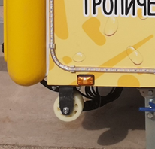 |  | Small wheel | Под шасси | 4 | Включительно
DEFAULT INCLUDED
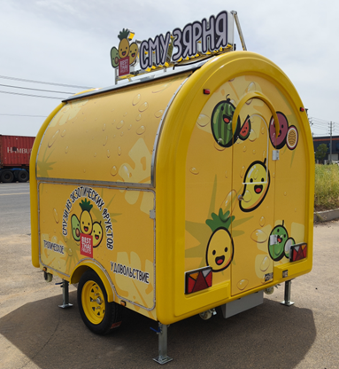 |  | Внешняя стена | Оцинкованный лист, фирменный цвет краска RAL-1021 | 1 | Включительно
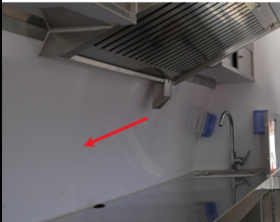 |  | Внутренняя стена | Оцинкованный лист, краска | 1 | Включительно
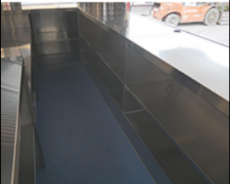 |  | Столешница | Материал: нержавеющая сталь | 1 | Включительно
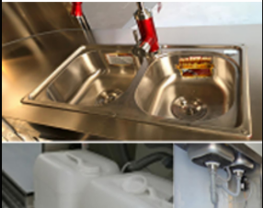 |  | Водная система | Двойные раковины Краны с горячей и холодной водой Мини-водяной насос 12 В Переключатель управления вкл./выкл. Два бака для воды, 25 литров /2 шт. | 1 | Включительно
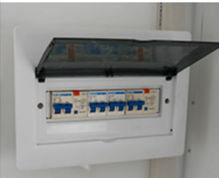 |  | Автоматический выключатель | Оснащено в соответствии с общей мощностью оборудования | 1 | Включительно
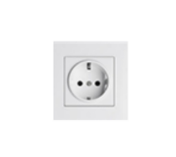 |  | Розетка | Стандарты в СНГ | 6 | Включительно
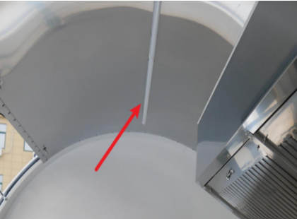 |  | Потолочный LED светильник | Количество зависит от размера Цвет холодный белый | 2 | Включительно
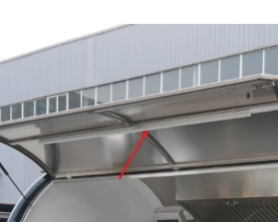 |  | LED подсветка сервисного окна | Количество зависит от размера Цвет холодный белый | 2 | Включительно
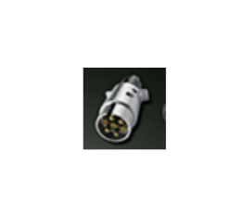 |  | Кабель заднего фонаря | Стандарты в СНГ | 1 | Включительно
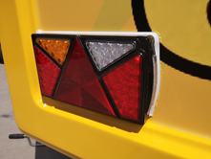 |  | Taillight | Side markers Red: brake lights/running lights Yellow: turn signal White: reversing lights | 2 | Включительно
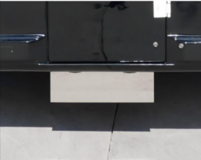 |  | Подсветка номерного знака | Номерной знак | 1 | Включительно
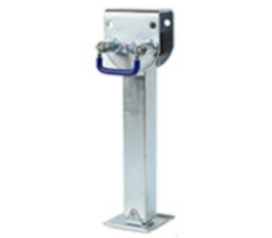 |  | RV jack | Высококачественный домкрат для прицепа | 4 | Включительно
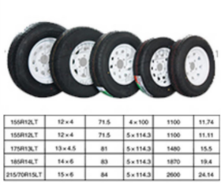 |  | Шина | Brand:Charmhoo | 2 | Включительно
СПРАВОЧНЫЕ ФОТОГРАФИИ
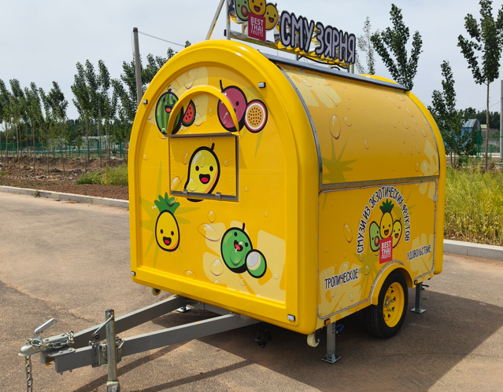 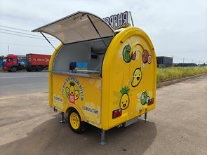
ПРИМЕЧАНИЕ
1. Условия оплаты: 50% депозит, 50% остаток перед доставкой. 2. Полное содействие и обеспечение фирменной продукцией, технологической картой, калькуляцией, брендированной посудой и униформой, и сопутствующей рекламой.

